Tabelle1
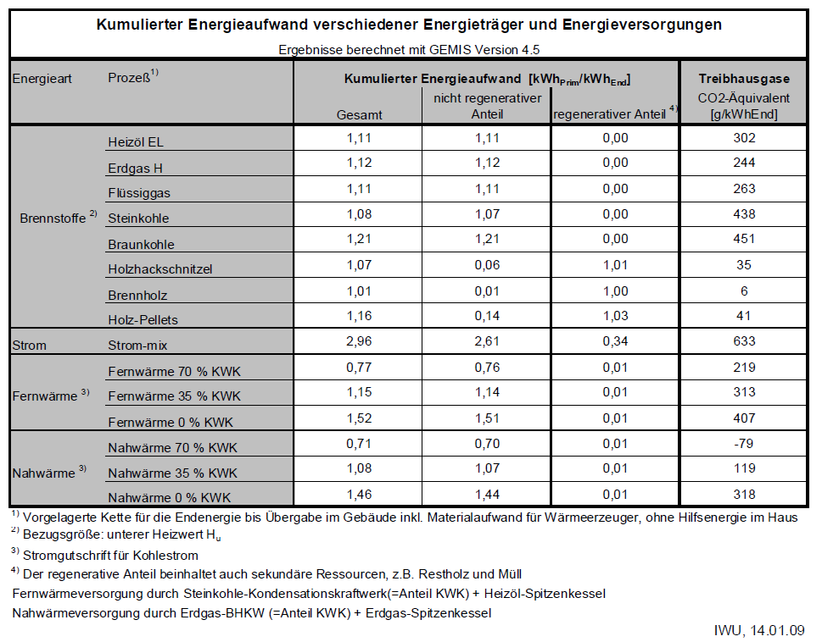
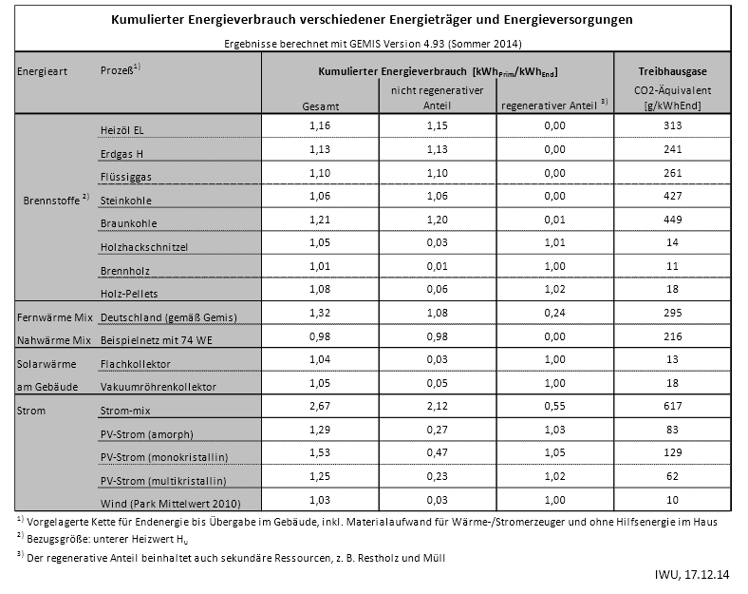
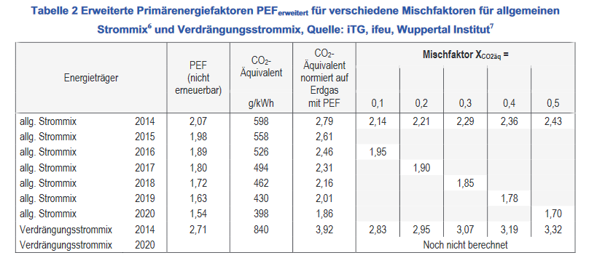
Prozess | CO2 (2010) in g/kWhEnd | CO2 (2014) in g/kWhEnd | CO2 (2017) in g/kWh End | Quellen
Heizöl / Oil | 302 | 313 | 310 | http://www.iwu.de/fileadmin/user_upload/dateien/energie/werkzeuge/kea.pdf
Erdgas / Natural gas | 244 | 241 | 242 | https://www.umweltbundesamt.de/publikationen/co2-minderung-im-stromsektor-durch-den-einsatz
Flüssiggas / LNG | 263 | 261 | 258 | https://www.umweltbundesamt.de/sites/default/files/medien/378/publikationen/climate_change_11_2016_co2_minderung_im_stromsektor_durch_den_einsatz_erneuerbarer_energien_0.pdf
Steinkohle / Hard coal | 438 | 427 | 419 | https://www.ifeu.de/energie/pdf/ifeu_Endbericht_Weiterentwicklung_PEF.pdf
Braunkohle / Soft Coal | 451 | 449 | 417
Holzhackschnitzel / Woodchip | 35 | 14 | 12
Brennholz / Wood | 6 | 11 | 12
Holz-Pellets / Wood pellets | 41 | 18 | 12
Strom-mix / Electricity mix | 633 | 617 | 494
PV (multi) | 62 | 62 | 62
Verdrängungsstrom / feed-in | 810 | 810 | 810

